Solicitud gráfica
 | Área: | Matemáticas |  |  | Fecha:
 | Grado: | 9 |  |  | 2016-03-28
 | Título del tema: | Cuerpos redondos |  |  | ¿Cuaderno de estudio o recurso? | Recurso
 | Editor: | Ximena Claros |  |  | Motor del recurso | M5A

 | Código guión o recurso: | MA_09_11_REC40 | ← Para determinar este código, visite la hoja de Ayuda
 |  |  |  |  | ESPECIFICACIÓN DE ARCHIVOS A ENTREGAR
Núm. | Archivo Shutterstock o ruta en web | Imagen para: | Tipo | Ubicación de la imagen en el recurso M5A | Nombre imagen SMALL | Tamaño imagen SMALL | Nombre imagen ZOOM | Tamaño imagen ZOOM | Descripción | Observaciones
IMG01 | 385592536 | Recurso M5A | Ilustración | Contenido | MA_09_11_REC40_IMG01n.png | 286 x 286 px | MA_09_11_REC40_IMG01a.png | 500 x 500 px | 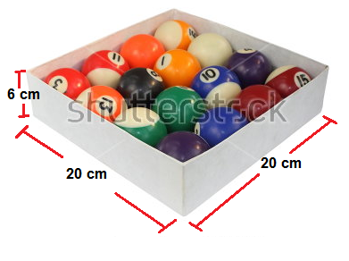 | En la imagen se indican un gráfico tomado de la página shutterstock código 385592536, con los números y las flechas indicadas.
IMG02 | 66669481 | Recurso M5A | Ilustración | Contenido | MA_09_11_REC40_IMG02n.png | 286 x 286 px | MA_09_11_REC40_IMG02a.png | 500 x 500 px | Pregunta 2
IMG03 | 197836634 | Recurso M5A | Ilustración | Contenido | MA_09_11_REC40_IMG03n.png | 286 x 286 px | MA_09_11_REC40_IMG03a.png | 500 x 500 px | Pregunta 3
IMG04 | 220073515 | Recurso M5A | Ilustración | Contenido | MA_09_11_REC40_IMG04n.png | 286 x 286 px | MA_09_11_REC40_IMG04a.png | 500 x 500 px | Pregunta 4
IMG05 | 309481157 | Recurso M5A | Ilustración | Contenido | MA_09_11_REC40_IMG05n.png | 286 x 286 px | MA_09_11_REC40_IMG05a.png | 500 x 500 px | Pregunta 5

#REF! |  | #REF! |  |  | #REF! | #REF! | #REF! | #REF!

